2023_07_data
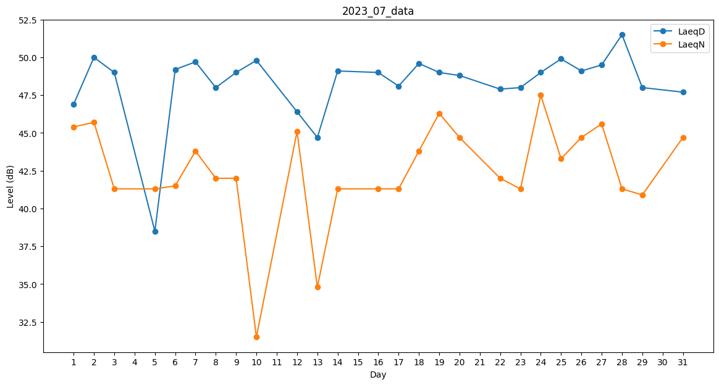
Day | LaeqD | LaeqN
1 | 46.9 | 45.4
2 | 50 | 45.7
3 | 49 | 41.3
4 | 49.3 | 0
5 | 38.5 | 41.3
6 | 49.2 | 41.5
7 | 49.7 | 43.8
8 | 48 | 42
9 | 49 | 42
10 | 49.8 | 31.5
11 | 48.7 | 0
12 | 46.4 | 45.1
13 | 44.7 | 34.8
14 | 49.1 | 41.3
15 | 0 | 0
16 | 49 | 41.3
17 | 48.1 | 41.3
18 | 49.6 | 43.8
19 | 49 | 46.3
20 | 48.8 | 44.7
21 | 50.2 | 0
22 | 47.9 | 42
23 | 48 | 41.3
24 | 49 | 47.5
25 | 49.9 | 43.3
26 | 49.1 | 44.7
27 | 49.5 | 45.6
28 | 51.5 | 41.3
29 | 48 | 40.9
30 | 49.7 | 0
31 | 47.7 | 44.7

